Sheet1
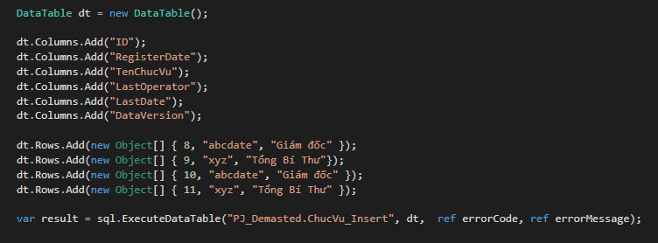
HƯỚNG DẪN SỬ DỤNG DLL SQLHELP (ĐỌC SOURCE TESTDLL)

Import SQLHelp vào

Khởi tạo SQLCommand với tham số truyền và là chuỗi connect đến Database

Tạo 2 biến errorCode và errorMessage để lấy lưu trữ lỗi trả về từ DLL

Truy vấn đến Stored Proceduce để Select

 | - Tạo mảng object chứa dữ liệu theo thứ tự tham số truyền vào trong Stored Proceduce
 | - Gọi Method Select với tham số là tên Stored Proceduce, mảng dữ liệu tham số, 2 biến chứa mã lỗi và thông tin lỗi
 | - Giá trị trả về là DataTable chứ kết quả Select

Truy vấn đến Stored Proceduce để Insert, Update, Delete

 | - Tạo mảng object chứa dữ liệu theo thứ tự tham số truyền vào trong Stored Proceduce
 | - Tạo mảng string lưu giá trị output trả về nếu có
 | - Gọi Method ExecuteData với tham số là tên Stored Proceduce, mảng dữ liệu tham số, mảng ouput, 2 biến chứa mã lỗi và thông tin lỗi
 | - Giá trị trả về là true hoặc false thể hiện thực thi lệnh thành công hay không

Truy vấn đến Stored Proceduce để Insert, Update, Delete bằng DataTable

 | - Tạo hoặc truyền DataTable chứa dữ liệu cần thực thi (Tên cột DataTable cần ứng với tham số trên Stored Proceduce để bắt dữ liệu với nhau)
 | - Gọi Method ExecuteDataTable với tham số là tên Stored Proceduce, DataTabe chứa dữ liệu, 2 biến chứa mã lỗi và thông tin lỗi
 | - Giá trị trả về là true hoặc false thể hiện thực thi lệnh thành công hay không

